Sheet1
NO SC | Scenario Name | NO TS | Test Case Name | Precondition | Step Definition | Actual | Expected | Test Data | Type Case Positif/Negatif | Status (Failed/Passed/Not Tested) | Note | PIC/Aktor
#SC01 | Menguji Long-Term Garage Parkking | #TS01 | User bisa memeriksa berap harga parkir dari perjam hingga lebih dari sejam | User berhasil mengakses sistem | 1. Choose a parking a lot (Long-term Garage Parkir) 2. Please input entry date and time (start) 3. Please input entry date and time (finish) 4. Klik button Calculate | Harga berubah tidak konsisten dari 0 jam hingga lebih dari 1 jam | Harga konsisten dari 0 jam hingga lebih dari 1 jam |  | Positif | Failed |  | Lukman Nul Hakim

NO SC | Scenario Name | NO TS | Test Case Name | Precondition | Step Definition | Actual | Expected | Test Data | Type Case Positif/Negatif | Status (Failed/Passed/Not Tested) | Note | PIC/Aktor
#SC01 | Choose a parking Lot | #TS01 | User bisa tanpa meng-klik button Choose a parking Lot jika setelah nge-hit button calculate (jika masih ingin meng-check modul Long-Term Garage Parking) | User berhasil mengakses sistem | 1. Choose a parking a lot (Long-term Garage Parkir) 2. Please input entry date and time (start) 3. Please input entry date and time (finish) 4. Klik button Calculate | Harus melakukan pemilihan button Choose a Parking Lot setiap selesai klik button calculate | Tanpa Harus melakukan pemilihan button Choose a Parking Lot setiap selesai klik button calculate (jika masih di modul tersebut) |  | Positif | Failed |  | Lukman Nul Hakim

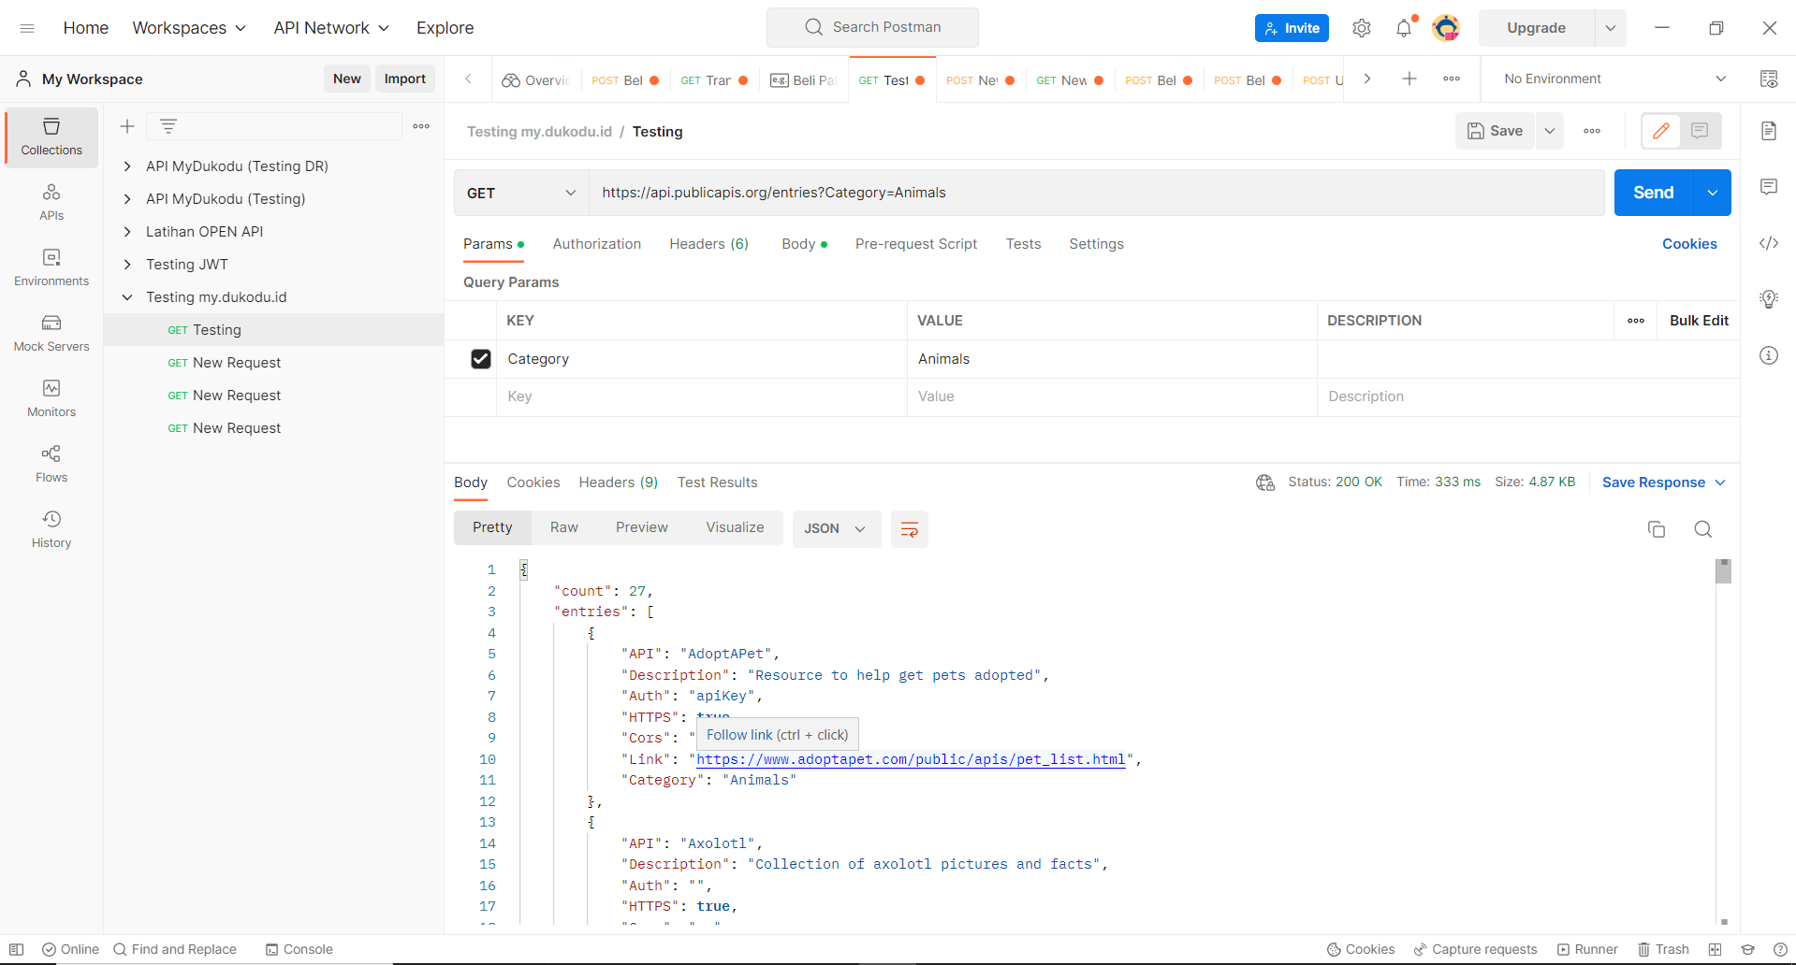
Q2 | 1. How many data entries are available for the category - Animals :

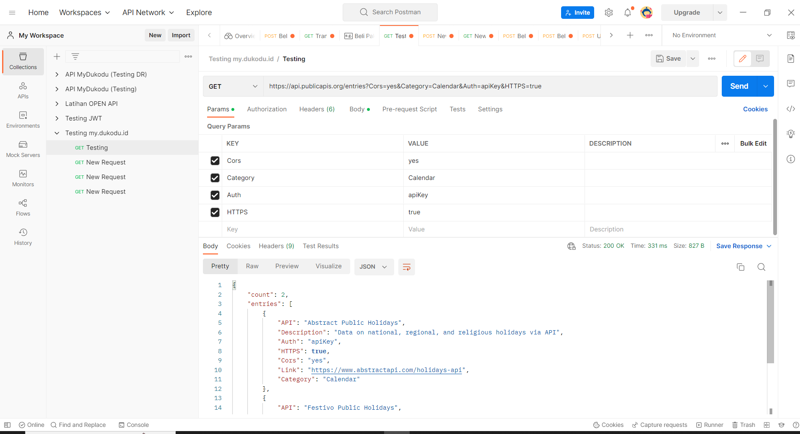
 | 2. Return the link/URL of any website related to holidays

